실행방법
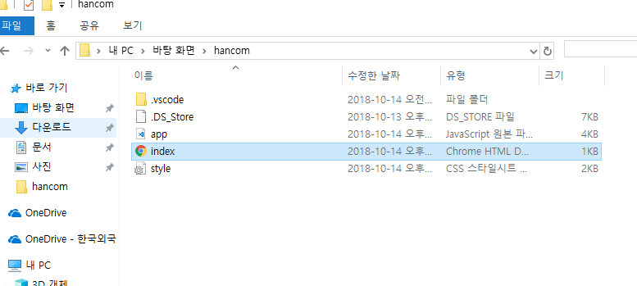

Click

app.js, index.html, sytle.css를 한 파일에 넣고 index를 실행시킵니다.

